CONTAS DE ENERGIA
CONSUMO EM KWh - 2024
CONTAS DE ENERGIA
Ano | Mês | Tarifa | Total a Pagar (R$) | Consumo Ponta TUSD (kWh) | Consumo Ponta TE (kWh) | Consumo Fora de Ponta TUSD (kWh) | Consumo Fora de Ponta TE (kWh) | Total Mensal (KWh) | Mês | Potência Necessária do Sistema
2024 | JANEIRO | VERDE A4 COMERCIAL | R$ 19,790.18 | 2029.30 | 2029.30 | 17848.10 | 17848.10 | 39754.80 | JANEIRO | Média Mensal | 32206.44
 | FEVEREIRO | VERDE A4 COMERCIAL | R$ 16,142.82 | 1678.45 | 1678.45 | 12986.10 | 12986.10 | 29329.10 | FEVEREIRO | Media Diária | 1073.55
 | MARÇO | VERDE A4 COMERCIAL | R$ 18,764.39 | 1929.70 | 1929.70 | 16229.87 | 16229.87 | 36319.13 | MARÇO | HSp | 5.00
 | ABRIL | VERDE A4 COMERCIAL | R$ 18,004.06 | 2138.80 | 2138.80 | 13164.95 | 13164.95 | 30607.50 | ABRIL | Fator de segurança | 214.71
 | MAIO | VERDE A4 COMERCIAL | R$ 16,746.83 | 1752.20 | 1752.20 | 12446.45 | 12446.45 | 28397.30 | MAIO
 | JUNHO | VERDE A4 COMERCIAL | R$ 15,771.15 | 1586.60 | 1586.60 | 11401.05 | 11401.05 | 25975.30 | JUNHO
 | JULHO | VERDE A4 COMERCIAL | R$ 15,884.62 | 1670.75 | 1670.75 | 10499.80 | 10499.80 | 24341.10 | JULHO
 | AGOSTO | VERDE A4 COMERCIAL | R$ 18,864.73 | 2325.20 | 2325.20 | 13958.80 | 13958.80 | 32568.00 | AGOSTO
 | SETEMBRO | VERDE A4 COMERCIAL | R$ 18,978.96 | 2246.45 | 2246.45 | 13156.35 | 13156.35 | 30805.60 | SETEMBRO
 | OUTUBRO | VERDE A4 COMERCIAL | R$ 23,397.65 | 2884.80 | 2884.80 | 16638.77 | 16638.77 | 39047.14 | OUTUBRO
 | NOVEMBRO | VERDE A4 COMERCIAL | R$ 19,309.69 | 2102.90 | 2102.90 | 15327.35 | 15327.35 | 34860.50 | NOVEMBRO
 | DEZEMBRO | VERDE A4 COMERCIAL | R$ 19,349.41 | 2114.10 | 2114.10 | 15121.80 | 15121.80 | 34471.80 | DEZEMBRO
 | Total Anual |  | R$ 221,004.49 | 24459.25 | 24459.25 | 168779.39 | 168779.39 | 32206.44
 | Média Mensal |  | R$ 18,417.04 | 1881.48 | 1881.48 | 12983.03 | 12983.03 | 386477.28

VALORES CONTAS DE ENERGIA - 2024
TARIFAS EM R$
Ano | MÊS | Consumo Ponta TUSD | Consumo Fora de Ponta TUSD | Consumo Ponta TE | Consumo Fora de Ponta TE
2024 | JANEIRO | 1.6327 | 0.1416 | 0.6205 | 0.3878
 | FEVEREIRO | 1.6291 | 0.1413 | 0.6192 | 0.3870
 | MARÇO | 1.6315 | 0.1415 | 0.6201 | 0.3875
 | ABRIL | 1.6877 | 0.1326 | 0.6272 | 0.3961
 | MAIO | 1.6961 | 0.1292 | 0.6262 | 0.3967
 | JUNHO | 1.6891 | 0.1287 | 0.6236 | 0.3951
 | JULHO | 1.7020 | 0.1297 | 0.6283 | 0.3981
 | AGOSTO | 1.6977 | 0.1293 | 0.6267 | 0.3971
 | SETEMBRO | 1.6894 | 0.1287 | 0.6237 | 0.3951
 | OUTUBRO | 1.6949 | 0.1291 | 0.6257 | 0.3964
 | NOVEMBRO | 1.6814 | 0.1281 | 0.6207 | 0.3933
 | DEZEMBRO | 1.7025 | 0.1297 | 0.6265 | 0.3962
 | MÉDIA (R$) | 1.6778 | 0.1325 | 0.6240 | 0.3939
 | SOMA PONTA (R$) | 2.3019
 | SOMA FPONTA (R$) | 0.5263

TARIFAS E TAXAS
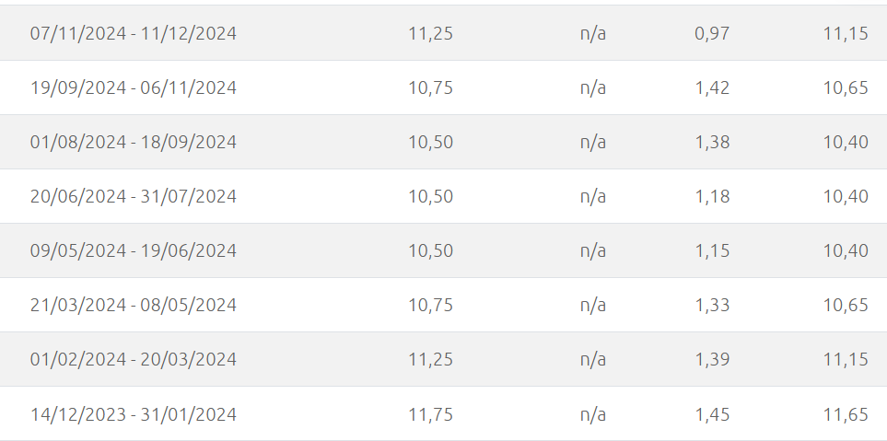
REAJUSTE DO VALOR DE TARIFAS DA CPFL PAULISTA |  |  |  |  | INFLAÇÃO |  |  | SELIC 2- 2024
Ano (Vigência a partir de) | Ano | Tipo de Processo Tarifário | Reajuste Tarifário (Grupo A - Alta Tensão) | Observações Importantes | Ano | IPCA (Inflação Acumulada no Ano) (%) | Fonte Principal | Data da Reunião do Copom | Taxa Selic Fixada (a.a.) | Período de Vigência | Fonte
 |  |  |  |  |  |  |  | 01 de janeiro | 11.75% | 14/12/2023 - 31/01/2024 | Conselho Federal de Contabilidade (CFC) e a Receita Federal do Brasil.
2025 (30/04/2025) | 2025 | Reajuste Tarifário Anual | -3.06% | Houve uma redução média geral na tarifa. O valor específico para alta tensão é de -3,06%. | 2015 | 10.67 | Banco Central do Brasil / IBGE | 31 de janeiro | 11.25% | 01/02/2024 - 20/03/2024 | Conselho Federal de Contabilidade (CFC) e a Receita Federal do Brasil.
2024 (08/04/2024) | 2024 | Reajuste Tarifário Anual | 0.80% | Aumento de 0,80% para o Grupo A. | 2016 | 6.29 | Banco Central do Brasil / IBGE | 20 de março | 10.75% | 21/03/2024 - 08/05/2024 | Conselho Federal de Contabilidade (CFC) e a Receita Federal do Brasil.
2023 (08/04/2023) | 2023 | Revisão Tarifária Periódica | 5.44% | Ano de Revisão Tarifária Periódica (RTP), que reavalia os custos da concessionária de forma mais aprofundada. O efeito médio foi de 4,89%. | 2017 | 2.95 | Banco Central do Brasil / IBGE | 08 de maio | 10.50% | 09/05/2024 - 19/06/2024 | Conselho Federal de Contabilidade (CFC) e a Receita Federal do Brasil.
2022 (08/04/2022) | 2022 | Reajuste Tarifário Anual | 16.42% | Aumento médio significativo para o Grupo A. | 2018 | 3.75 | Banco Central do Brasil / IBGE | 19 de junho | 10.50% | 20/06/2024 - 31/07/2024 | Conselho Federal de Contabilidade (CFC) e a Receita Federal do Brasil.
2021 (Abril/2021) | 2021 | Reajuste Tarifário Anual | 9.60% | Reajuste específico para o Grupo A. | 2019 | 4.31 | Banco Central do Brasil / IBGE | 31 de julho | 10.50% | 01/08/2024 - 18/09/2024 | Conselho Federal de Contabilidade (CFC) e a Receita Federal do Brasil.
2020 (01/07/2020) | 2020 | Reajuste Tarifário Anual | 6.72% | O reajuste específico para o Grupo A foi de 6,72%. O efeito médio geral para os consumidores foi de 6,05%. Houve suspensão da aplicação das tarifas entre 08/04/2020 e 30/06/2020 devido à pandemia. | 2020 | 4.52 | Banco Central do Brasil / IBGE | 18 de setembro | 10.75% | 19/09/2024 - 06/11/2024 | Conselho Federal de Contabilidade (CFC) e a Receita Federal do Brasil.
2019 (08/04/2019) | 2019 | Reajuste Tarifário Anual | 6.72% | O reajuste específico para o Grupo A foi de 6,72%. O efeito médio para todos os consumidores foi de 8,66%. | 2021 | 10.06 | Banco Central do Brasil / IBGE | 06 de novembro | 11.25% | 07/11/2024 - 11/12/2024 | Conselho Federal de Contabilidade (CFC) e a Receita Federal do Brasil.
2018 (08/04/2018) | 2018 | Revisão Tarifária Periódica | 14.06% | Ano de Revisão Tarifária Periódica. Este percentual é específico para grandes consumidores (Grupo A). | 2022 | 5.79 | Banco Central do Brasil / IBGE | 11 de dezembro | 12.25% | 12/12/2024 - 29/01/2025 | Conselho Federal de Contabilidade (CFC) e a Receita Federal do Brasil.
2017 (08/04/2017) | 2017 | Reajuste Tarifário Anual | -12.20% | Redução significativa para o Grupo A. O efeito médio para todos os consumidores foi de -10,50%. | 2023 | 4.62 | Banco Central do Brasil / IBGE | Média | 11.06%
2016 (08/04/2016) | 2016 | Reajuste Tarifário Anual | 6.56% | Aumento de 6,56% para o Grupo A. O efeito médio geral foi de 7,55%. | 2024 | 3.96 | Banco Central do Brasil / IBGE (Projeções ou Acumulado até o momento em 2024)
2015 (08/04/2015) | 2015 | Reajuste Tarifário Anual | -3.66% | Redução que se aplicou a todos os consumidores, incluindo o Grupo A. | Média | 5.692 | Cálculos próprios com base nos dados
Reajuste médio |  |  | 5.05%

IRADIAÇÕES
IRRADIAÇÕES EM SANTA BÁRBARA D'OESTE - 2024
VALORES DE IRRADIAÇÃO SOLAR - 2024
Mês | Tipo de Irradiação
 | Horizontal (KWh/m2) | Difusa (KWh/m2)
JANEIRO | 193.20 | 75.10
FEVEREIRO | 158.50 | 70.40
MARÇO | 170.30 | 62.70
ABRIL | 149.80 | 51.00
MAIO | 132.40 | 44.70
JUNHO | 113.00 | 35.30
JULHO | 130.90 | 38.00
AGOSTO | 147.30 | 49.10
SETEMBRO | 159.30 | 55.80
OUTUBRO | 180.00 | 79.70
NOVEMBRO | 191.20 | 84.50
DEZEMBRO | 197.80 | 83.50
Média | 160.31 | 60.82

Dados
Site;Santa Bárbara d'Oeste
Country;Brasil
Region;South_America
Source;Meteonorm 8.2 (2008-2015), Sat=100%
Latitude;-22.7547;°
Longitude;-47.4144;°
Altitude;564;m
Time Zone;-3;GMT

TEMPERATURA
TEMPERATURA EM SANTA BÁRBARA DÓESTE - 2024
Mês | Minima (°C) | Máxima (°C)
JANEIRO | 20 | 29
FEVEREIRO | 20 | 29
MARÇO | 19 | 28
ABRIL | 18 | 27
MAIO | 15 | 25
JUNHO | 13 | 24
JULHO | 13 | 24
AGOSTO | 14 | 26
SETEMBRO | 16 | 28
OUTUBRO | 18 | 29
NOVEMBRO | 18 | 28
DEZEMBRO | 20 | 29
Média Mín/Máx | 17 | 27
Média Geral | 22
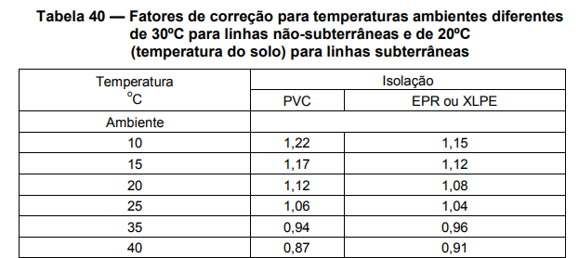
FONTE: https://www.climatempo.com.br/climatologia/535/santabarbaradoeste-sp

